Пальники
Комплектуючі та додаткові опції
Пальник RETRA |  |  |  | БУНКЕР (ретортний БР, факельний БФ)
Модель | Потужність котла, кВт | Ціна, грн., з ПДВ | Рухома платформа до пальника RETRA (НПС) | Модель | Об'єм, куб.м | Ціна, євро, з ПДВ
ПСТ-25 | 25-32кВт | - | - | БР (БФ)-0,35 | 0.35 | 340
ПСТ-50 | 40-50кВт | 54,500.00 | - | БР (БФ)-0,6 | 0.60 | 440
ПСТ-75 | 65-80кВт | 61,700.00 | - | БР (БФ)-0,8 | 0.80 | 480
ПСТ-100 | 100-150кВт | 81,100.00 | - | БР (БФ)-1,0 | 1.00 | 530
НПС-200 | 200кВт | 137,300.00 | 21,100.00 | БР (БФ)-1,5 | 1.50 | 670
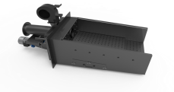
НПС-300 | 250-350кВт | 171,700.00 | 25,000.00 | БР (БФ)-2,0 | 2.00 | 890
НПС-500 | 400-500кВт | 216,200.00 | 33,100.00 | БР (БФ)-3,0 | 3.00 | 1120
НПС-600 | 550-600кВт | 265,200.00 | 37,200.00 | БР (БФ)-4,0 | 4.00 | по запиту
НПС-800 | 700-800кВт | 315,700.00 | 45,300.00 | БР (БФ)-5,0 | 5 | по запиту
НПС-1000 | 1000кВт | 369,400.00 | 52,900.00 | *- Можливе виконання з двома витоками
НПС-1250 | 1250кВт | 446,700.00 | 64,900.00
НПС-1500 | 1500кВт | 492,000.00 | 70,300.00

Пальники Ретортні (Pancerpol, Польща)

Модель | Потужність, кВт | Ціна пальника, евро, з ПДВ | Ціна комплекта TRIO (пальник, автоматика -пульт, вентилятор, протипож.), евро, з ПДВ
PPSM 25kW TRIO | 25-32кВт | 1165 | 1710
PPSM 50kW TRIO | 40-50кВт | 1255 | 1810
PPSM 75kW TRIO | 65-80кВт | 1390 | 1950
PPSM 100kW TRIO | 100-150кВТ | 1915 | 2475
PPSM 300kW TRIO | 200-400кВт | 2440
PPSM 500kW TRIO | 400-600кВт | 6300
PPSM 750kW TRIO | 600-800кВт | 7250
PPSM 900kW TRIO | 900-1000кВт | 8300

Прайс Пальники OXI

Роздріб, євро, з НДС | Потужність котла, кВт | OXI-E (не футерований) | OXI-EC (футерована топка)
EVO 18 | 15-20 | 1240 | 1340
EVO 26 | 25.00 | 1335 | 1430
EVO 37 | 32-40 | 1495 | 1620
EVO 52 | 50.00 | 1600 | 1750
EVO 67 | 65.00 | 1960 | 2090
EVO 82 | 80.00 | 2080 | 2210
Роздріб, євро, з НДС | Потужність котла, кВт | ( Пульт OXI-1) | (Пульт OXI-2)
Ceramik +100 | 100.00 | 3010
Ceramik +150 | 150.00 | 4000
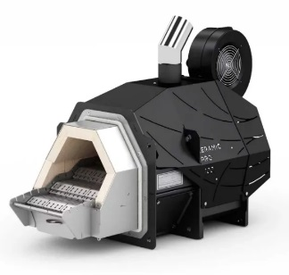
Ceramik +200 | 200.00 |  | 5240
Ceramik +250 | 250.00 |  | 6000
Ceramik +300 | 300-350 |  | 7050
Ceramik +400 | 400-450 |  | 9240
Ceramik +500 | 500-550 |  | 11200
Ceramik +600 | 600.00 |  | 12400
Ceramik +700 | 700.00 |  | 14300
Ceramik +800 | 800-900 |  | 15400
Ceramik +1000 | 1000-1250 |  | 19200
Ceramik +1500 | 1500.00 |  | 25900

